Einstellungen
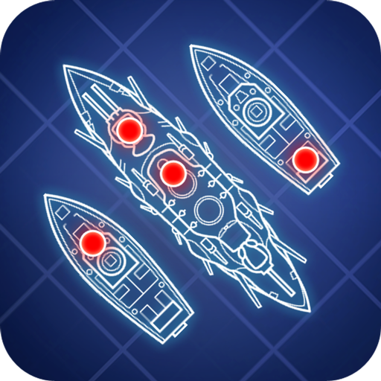
 |  | Passwort:123
Spieler 1 Bitte Name eingeben:

 | Player 1

Spieler 2 Bitte Name eingeben:

 | Player 2

Spiel Starten
Spielanleitung :
- beide Spieler setzten ihre Schiffe und drücken dann auf zurück - Spiel Starten - in der ersten Matrix "schießt" man auf die Schiffe mit einem "x" - wenn man trifft wird es auf der Matrix daneben mit einem "✓" angezeigt und wenn nicht erscheint ein "x"

